المؤشرات الكلية

سوق العراق للاوراق المالية
جلسة الاثنين 2026/5/18 |  |  |  | تقرير أسعار الأسهم المتداولة لسوق العراق للأوراق المالية
الجلسة (87)
الاسهم المتداولة المدرجة و OTC |  |  | 1,433,329,146 |  |  | قيمة الأسهم المتداولة المدرجة و OTC |  | 2,076,994,021 |  |  | صفقات الشركات المدرجة وOTC | 1204
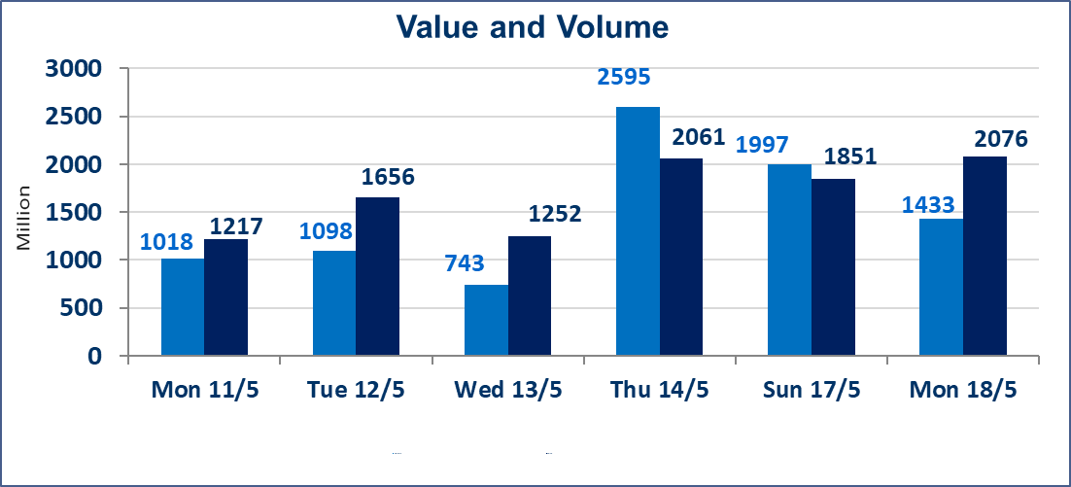
المؤشر60 ISX اليوم | 945.70 |  | نقطة |  |  | المؤشر15 ISX اليوم | 1242.56 | نقطة
المؤشر 60 ISX السابق | 944.31 |  | نقطة |  |  | المؤشر 15 ISX السابق | 1241.27 | نقطة
نسبة التغير | 0.15 |  | % |  |  | نسبة التغير | 0.10 | %
عدد النقاط | 1.39 |  | نقطة |  |  | عدد النقاط | 1.29 | نقطة

الشركات المدرجة | 104 | OTC | 14 | 118 |  | الشركات غير المتداولة المدرجة | 42 | OTC | 12 | 54
الشركات المتداولة | 51 | OTC | 2 | 53 |  | الشركات المرتفعة |  |  | 15
شركات الهيئة العامة |  |  |  | 3 |  | الشركات المنخفضة |  |  | 14
الموقوفة بقرار من هيأة الأوراق المالية |  |  |  | 8
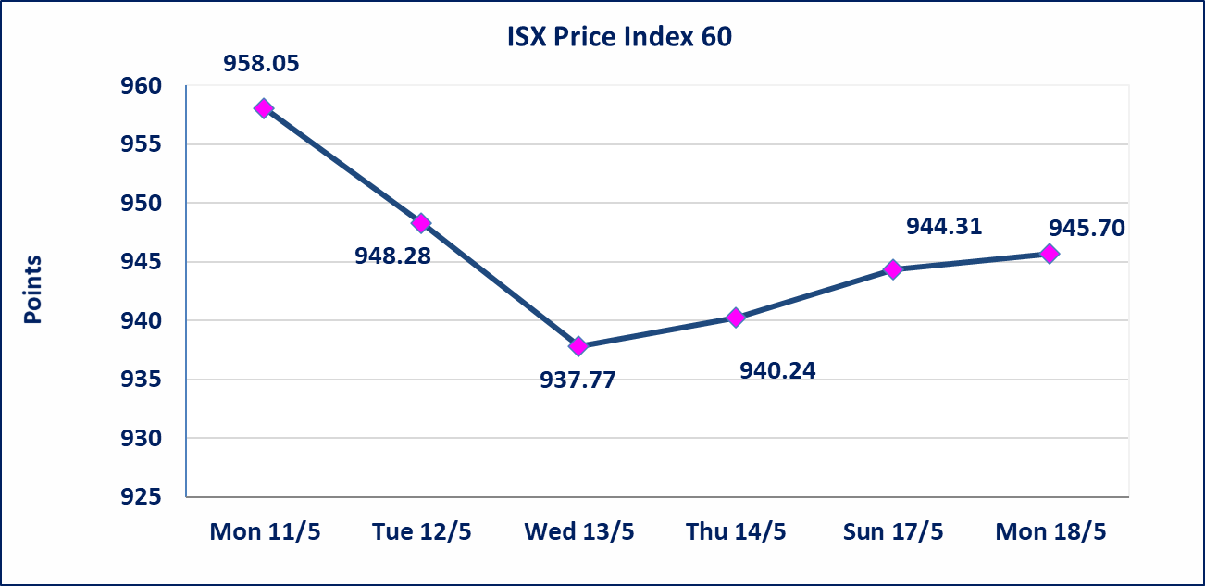
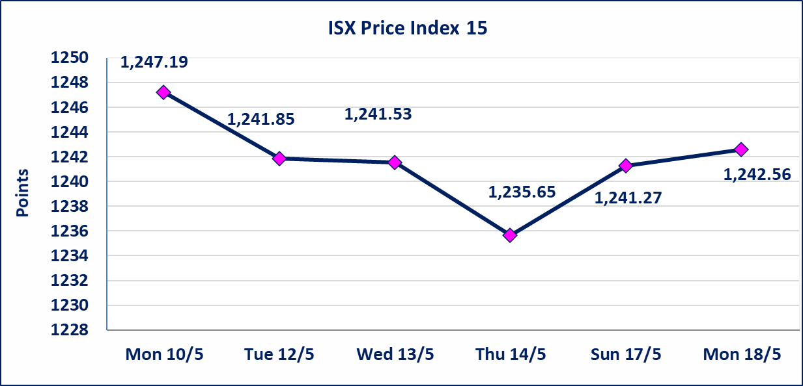

الحد الأعلى والادنى للتغير في السعر | نسبة التغير في كافة المنصات (5%) إرتفاعاً وإنخفاضاً من سعر الاغلاق السابق.
Web site : www.isx-iq.net E-mail : info-isx@isx-iq.net |  |  |  |  | 07834000034 - 07711211522 : ص . ب :3607 العلوية الهاتف |  |  |  |  |  | بغداد /الكرادة/ قرب المسرح الوطني /مجاور مصرف الخليج التجاري

نسبة التغير
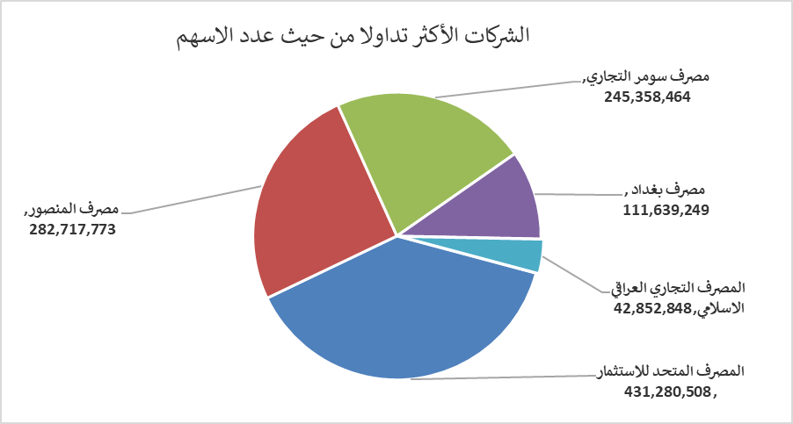
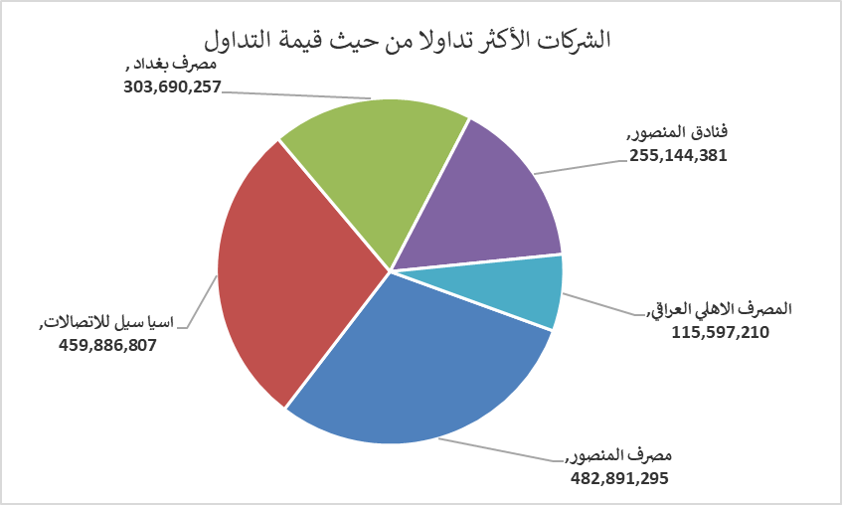
الشركات الأكثر ارتفاعاً وانخفاضاً
جلسة الاثنين 2026/5/18

نسبة التغير لاسعار الاغلاق الاكثر ارتفاعاً |  |  |  | نسبة التغير لاسعار الاغلاق الاكثر انخفاضاً
اسم الشركة | اغلاق | التغير(%) | الاسهم المتداولة | اسم الشركة | اغلاق | التغير (%) | الاسهم المتداولة
مصرف الشرق الأوسط | 0.100 | 11.11 | 4,476,759 | مصرف سومر التجاري | 0.190 | -5.00 | 245,358,464
دار السلام للتأمين | 0.780 | 4.00 | 4,000,000 | مصرف الاقتصاد للاستثمار | 0.230 | -4.17 | 30,260,550
مصرف اشور الدولي | 0.270 | 3.85 | 20,034,105 | مصرف نور العراق الاسلامي | 0.230 | -4.17 | 103,545
العراقية لانتاج البذور | 4.950 | 2.91 | 2,637,351 | العراقية لانتاج وتسويق اللحوم | 4.500 | -3.64 | 350,000
مصرف الخليج التجاري | 0.370 | 2.78 | 38,010,218 | رحاب كربلاء للمقاولات | 0.630 | -3.08 | 500,000

الشركات الاكثر نشاطا حسب الاسهم المتداولة (حجم التداول) |  |  |  | الشركات الاكثر نشاطا حسب القيمة المتداولة
اسم الشركة | اغلاق | التغير(%) | الاسهم المتداولة | اسم الشركة | اغلاق | التغير (%) | القيمة المتداولة
المصرف المتحد للاستثمار | 0.060 | 0.00 | 431,280,508 | مصرف المنصور | 1.720 | 0.00 | 482,891,295
مصرف المنصور | 1.720 | 0.00 | 282,717,773 | اسيا سيل للاتصالات | 17.150 | 0.06 | 459,886,807
مصرف سومر التجاري | 0.190 | -5.00 | 245,358,464 | مصرف بغداد | 2.720 | -0.37 | 303,690,257
مصرف بغداد | 2.720 | -0.37 | 111,639,249 | فنادق المنصور | 51.000 | 0.00 | 255,144,381
المصرف التجاري العراقي الاسلامي | 0.680 | 1.49 | 42,852,848 | المصرف الاهلي العراقي | 4.000 | 1.52 | 115,597,210

